Sheet1
西安电子科技大学计算机学院
2019 级学生登记表
班级： 计算机3班 学号： 19031211715 导师： 张彤
姓名 | 马亚卿 | 性别 | 男 | 出生日期 | 1995-11-26 | 民族 | 汉族 | 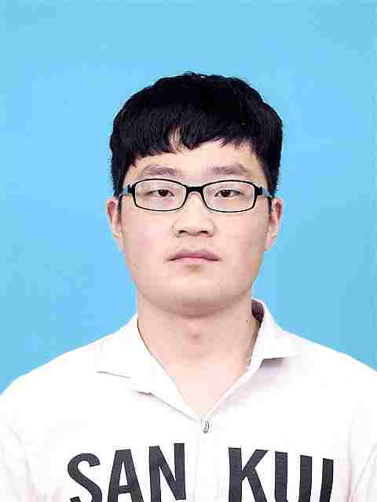
籍贯 | 河南 | 身份证号码 | 410381199511265038 |  |  | 政治面貌 | 共青团员
入党时间 |  | 家庭所在地 | 偃师市府店镇 |  | 乘车区间 | 偃师-西安
英语等级 | 六级 | 手机号码 | 15713881995 |  |  | 宿舍号 | 96楼627
家庭电话及联系人 |  | 18637978903 齐会景 |  |  |  | 邮编 | 471924
家庭详细通信住址 |  | 河南省偃师市府店镇东管茅马村108号
毕业证编号 | 104631201905165313 |  |  | 学位证编号 | 1046342019168669
本 人 简 历（从 大 学 起）
何年何月 至 何年何月 |  |  | 在何单位工作或在何校学习 |  |  |  | 任何职务
2015年9月至2019年7月 |  |  | 河南工业大学 |  |  |  | 学生

家 庭 主 要 成 员
关系 | 姓名 | 职业 | 职务 | 工作单位 |  |  | 联系电话
父亲 | 马世根 | 农民 | 农民 | 无 |  |  | 13733185496
母亲 | 齐会景 | 农民 | 农民 | 无 |  |  | 18637978903

专业特长(代表作品) |  | 基于JSP的餐厅点餐系统的设计与实现

